Додаток №2
 |  |  |  |  |  | Додаток №2 до Запиту №2491АР
Форма цінової пропозиції

(Назва Учасника), надає свою пропозицію щодо участі у закупівлі індивідуального гігієнічного набору гідності для жінок.
Відомості про підприємство |  |  |  | Повне найменування учасника – суб’єкта господарювання
 |  |  |  | Ідентифікаційний код за ЄДРПОУ або реєстраційний номер облікової картки платника податків
 |  |  |  | Реквізити (адреса - юридична та фактична, телефон, факс, телефон для контактів, e-mail, розрахунковий рахунок)
Відомості про особу (осіб), які уповноважені представляти інтереси Учасника |  |  |  | (Прізвище, ім’я, по батькові, посада, контактний телефон).

№ п/п | Запит** |  | Візуалізація | Пропозиція | Кількість, шт в комплекті | Ціна, за одиницю, (з урахуванням всіх податків і зборів) * | Вартість, грн., (з урахуванням всіх податків і зборів) *

 | Назва | Технічні характеристики та опис
Індивідуальний гігієнічний набір гідності для жінок репродуктивного віку (набір №1)
1 | Зубна паста | Тип засобу: зубна паста; Вікова група: для дорослих; Вид: гігієнічна; для повсякденного використання; Наявність абразивних часток: ні; Дія: очищення; Смак: м'ята; Об`єм: 75 мл. |  |  | 1 | 0.00 | 0.00 ₴
2 | Зубна щітка | Тип виробу: зубна щітка; Дія: очищення; Вікова група: для дорослих; Ступінь жорсткості: середньої жорсткості; Щетина: синтетична; Матеріал ручки: пластик; Клас: мануальна; Кількість рядів щетинок: чотирирядні; Колір: різнокольорова |  |  | 1 | 0.00 | 0.00 ₴
3 | Гребінь для волосся | Тип виробу: гребінь для волосся; Щетина: пластикова, штучна, гнучка; Матеріал корпусу: пластик; Особливості: довга ручка; Довжина: 17 см; Колір: в асортименті. |  |  | 1 | 0.00 | 0.00 ₴
4 | Гігієнічні прокладки | Тип засобу: прокладки; Клас: гігієнічні; Покриття: котон; Форма: з крильцями; Кількість в упаковці: 10 шт.; Поглинання/краплі: 4; Ароматизовані: ні | 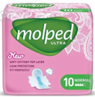 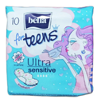 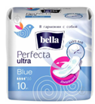 |  | 2 | 0.00 | 0.00 ₴
5 | Мило | Тип засобу: рідке мило; Клас: мас-маркет; Тип шкіри: для всіх типів шкіри; Призначення: очищення, пом'якшення, зволоження; Особливості: ароматизоване; Тип упаковки: флакон з дозатором-помпою; Об'єм: 300 мл. | 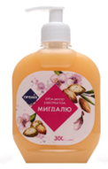 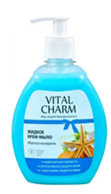 |  | 1 | 0.00 | 0.00 ₴
6 | Шампунь для волосся | Тип засобу: шампунь для волосся; Вид: універсальний; Тип волосся: усі типи волосся; Категорія: для жінок; Призначення: для блиску волосся, для відновлення волосся, для щоденного застосування, для очищення волосся; Клас косметики: мас-маркет; Особливості: ароматизований; Об`єм: 250 мл. |  |  | 1 | 0.00 | 0.00 ₴
7 | Вологі серветки | Тип засобу: вологі серветки; Час застосування: універсальний; Тип упаковки: упаковка з клапаном; Матеріал: неткане волокно; Вміст спирту: без спирту; Штук у пачці: 120 шт. | 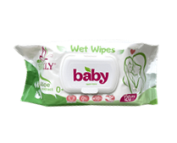 |  | 1 | 0.00 | 0.00 ₴
8 | Дезодорант | Тип засобу: дезодорант; Категорія: для жінок; Клас: мас-маркет; Формат: кульковий; Особливості: нейтральний аромат, без спирту; Об'єм: 50 мл. |  |  | 1 | 0.00 | 0.00 ₴
9 | Пральний порошок | Тип засобу: пральний порошок; Вид прання: універсальне (ручне правння та автомат); Клас: безфосфатний; Призначення за типом білизни: всі види білизни; За кольором тканини: універсальний; Вага: 400 г; Аромат: парфумований; Упаковка: поліетилен або картон | 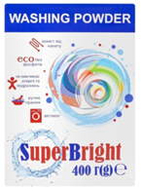 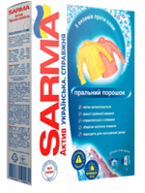 |  | 1 | 0.00 | 0.00 ₴
10 | Рушник | Тип виробу: рушник; Вид: махровий; Кольори: в асортименті; Склад: 100% бавовна; Щільність: не менше 350 г/м2; Використання: для рук та обличчя; Розмір: 40×70 см. | 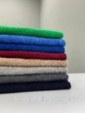 |  | 1 | 0.00 | 0.00 ₴
11 | Шкарпетки жіночі | Тип виробу: шкарпетки; Вид: жіночі; Висота: класичні (до щиколотки); Розмір: 36-40; Склад: 73 % бавовна, 25% поліамід, 2% еластан; Сезон: демісезонні; Колір: темні та однотонні; Малюнок: однотонні; Кількість: 2 пари | 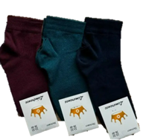 |  | 2 | 0.00 | 0.00 ₴
12 | Ліхтарик світлодіодний кишеньковий LED | Тип виробу: ліхтар світлодіодний кишеньковий; Живлення: 3 батареї ААА; Джерело світла: 9 світлодіодів; Потужність: 1,5 Вт; Матеріал корпусу: алюмінієвий сплав; Особливості: ремінець на руку. | 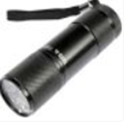 |  | 1 | 0.00 | 0.00 ₴
13 | Батарейки | Тип засобу: батарейка марганцевої-цинкової системи з лужним електролітом; Особливості: не містить кадмію і ртуті; Типорозмір: AAA (LR03, R03); Напруга: 1.5 В; Фасування: поштучно або в упаковці |  |  | 4 | 0.00 | 0.00 ₴
14 | Свисток | Тип виробу: свисток; Тип звукового механізму: без кульки; Матеріал корпусу: пластик; Наявність шнурка: так; Колір: в асортименті | 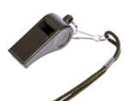 |  | 1 | 0.00 | 0.00 ₴
15 | Комплект жіночої білизни | 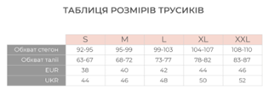 Комплект жіночої білизни складається з 3-х трусів різних розмірів. Розміри*: M - 1 шт., L - 1 шт., XL - 1 шт. *В таблиці наведено орієнтовні парамепри для кожного розміру. Модель трусів: класична. Посадка: середня. Колір: однотонні темні кольори. Матеріал: бавовна не менше 90%. Особливості: без додаткового декору (гладкі); для повсякденного носіння. Пакування: комплект жіночої білизни повинен бути запакований в поліетиленову упаковку або Zip-lock пакет Кількість: один комплект включає 3 шт. | 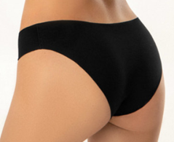 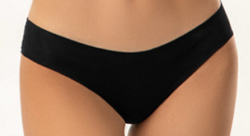 |  | 1 | 0.00 | 0.00 ₴
16 | Павербанк | Ємність батареї: 10 000 мА*год; Тип акумулятору: літій-полімерний (Li-pol); Матеріал корпусу: полікарбонат + ABS пластик; Потужність: не менше 20 Вт; Вихідні інтерфейси: USB Type A, USB Type C; Вхідні інтерфейси: Lightning, USB Type C; Особливості: звичайна та швидка зарядка; заряджає 2 пристрої одночасно; Додатково: наявність інтерфейсу з індикатором рівня заряду; Комплектація: павербанк, кабель Micro USB; Колір: білий або чорний. | 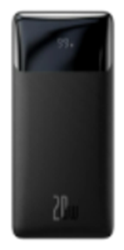 |  | 1 | 0.00 | 0.00 ₴
17 | Листівка зі складом набору | Тип виробу: листівка зі складом набору; Розмір: А5 (210*148 мм); Матеріал: папір офісний; Щільність: 80 г/м2; Мова: українська; Особливості: вкладається в рюкзак. |  |  | 1 | 0.00 | 0.00 ₴
18 | Листівка-вкладиш | Тип виробу: листівка-вкладиш; Розмір: А5 (210*148 мм); Матеріал: папір крейдований 115 г/м2; Особливості: фарбовість 4+4, без оздоблення (відповідно до поданої візуалізації); Макет надається переможцю | 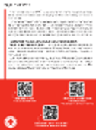 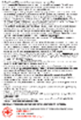 |  | 1 | 0.00 | 0.00 ₴
19 | Листівка-вкладиш | Тип продукції: буклет; Розмір: А4 (210*297 мм); Матеріал: папір з покриттям від 115 до 130 г/м2; Складання: у два згини; Особливості: фарбованість 4+4, без обробки (відповідно до наданої візуалізації); Макет надається переможцю | 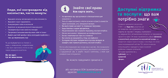 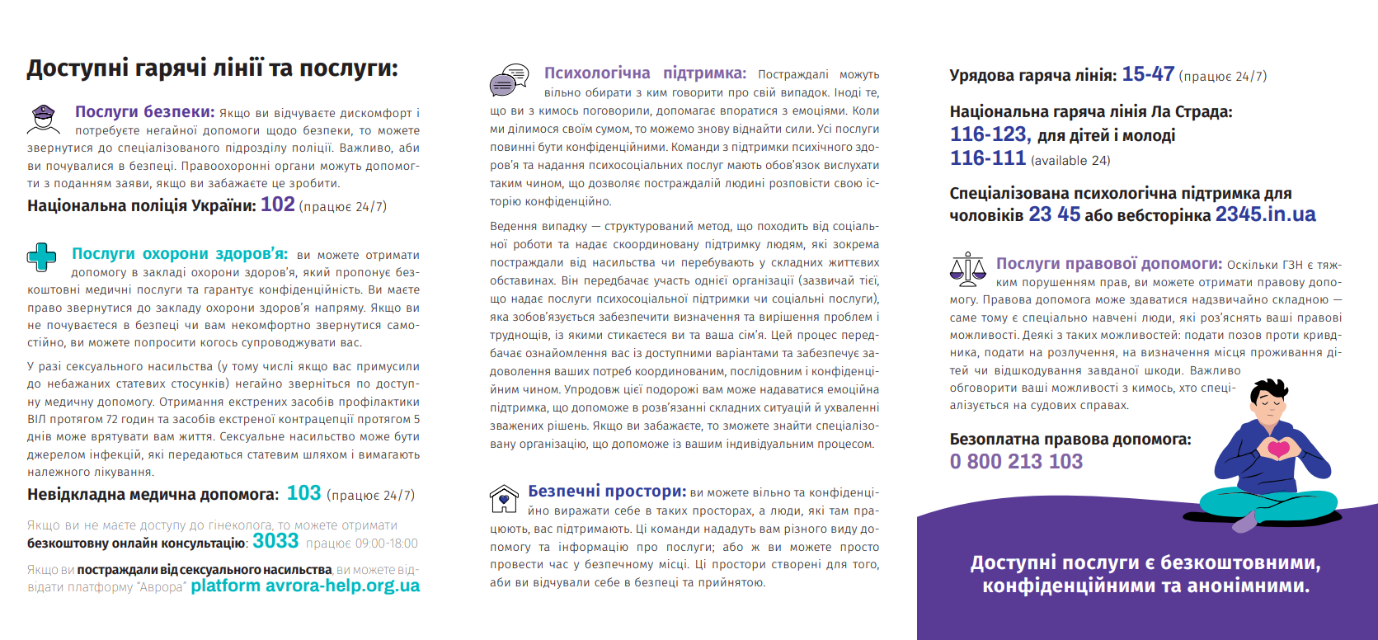 |  | 1 | 0.00 | 0.00 ₴
20 | Рюкзак | Тип виробу: рюкзак; Вид: міський; Особливості: тканина верху з водовідштовхувальним ефектом, є велике відділення для речей, ззовні є кишеня для дрібниць, лямки регулюються по довжині; Матеріал: поліестер; Щільність: не менше 200 г/м2; Висота/Ширина/Довжина: розміри підбирає постачальник відповідно до наповнення набору; Об'єм: не менше 30 л; Допустима вага навантаження: до 10 кг; Колір: сірий; Додатково: брендування відповідно до поданої візуалізації (логотип у векторі надається переможцю). | 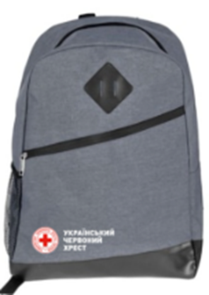 |  | 1 | 0.00 | 0.00 ₴
Всього вартість 1 набору №1, грн* |  |  |  |  |  | 0.00
Всього вартість за 1500 наборів, грн |  |  |  |  |  | 0.00
Індивідуальний гігієнічний набір гідності для жінок похилого віку (набір №2)
1 | Зубна паста | Тип засобу: зубна паста; Вікова група: для дорослих; Вид: гігієнічна; для повсякденного використання; Наявність абразивних часток: ні; Дія: очищення; Смак: м'ята; Об`єм: 75 мл. |  |  | 1 | 0.00 | 0.00 ₴
2 | Зубна щітка | Тип виробу: зубна щітка; Дія: очищення; Вікова група: для дорослих; Ступінь жорсткості: середньої жорсткості; Щетина: синтетична; Матеріал ручки: пластик; Клас: мануальна; Кількість рядів щетинок: чотирирядні; Колір: різнокольорова |  |  | 1 | 0.00 | 0.00 ₴
3 | Гребінь для волосся | Тип виробу: гребінь для волосся; Щетина: пластикова, штучна, гнучка; Матеріал корпусу: пластик; Особливості: довга ручка; Довжина: 17 см; Колір: в асортименті. |  |  | 1 | 0.00 | 0.00 ₴
4 | Урологічні прокладки | Тип засобу: прокладки; Клас: урологічні; Покриття: котон; Форма: без крилець; Кількість в упаковці: 16 шт.; Поглинання/краплі: 6; Ароматизовані: ні; Особливості: для захисту при середньому та важкому ступенях нетримання сечі; суперпоглинаюча серцевина з мігрогранулами суперабсорбенту утримує рідину глибоко всередині прокладки; Особлива анатомічна форма та м'які бортики забезпечують надійне та комфортне прилягання. | 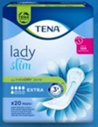 |  | 2 | 0.00 | 0.00 ₴
5 | Мило | Тип засобу: рідке мило; Клас: мас-маркет; Тип шкіри: для всіх типів шкіри; Призначення: очищення, пом'якшення, зволоження; Особливості: ароматизоване; Тип упаковки: флакон з дозатором-помпою; Об'єм: 300 мл. |  |  | 1 | 0.00 | 0.00 ₴
6 | Шампунь для волосся | Тип засобу: шампунь для волосся; Вид: універсальний; Тип волосся: усі типи волосся; Категорія: для жінок; Призначення: для блиску волосся, для відновлення волосся, для щоденного застосування, для очищення волосся; Клас косметики: мас-маркет; Особливості: ароматизований; Об`єм: 250 мл. |  |  | 1 | 0.00 | 0.00 ₴
7 | Вологі серветки | Тип засобу: вологі серветки; Час застосування: універсальний; Тип упаковки: упаковка з клапаном; Матеріал: неткане волокно; Вміст спирту: без спирту; Штук у пачці: 120 шт. |  |  | 1 | 0.00 | 0.00 ₴
8 | Дезодорант | Тип засобу: дезодорант; Категорія: для жінок; Клас: мас-маркет; Формат: кульковий; Особливості: нейтральний аромат, без спирту; Об'єм: 50 мл. |  |  | 1 | 0.00 | 0.00 ₴
9 | Пральний порошок | Тип засобу: пральний порошок; Вид прання: універсальне (ручне правння та автомат); Клас: безфосфатний; Призначення за типом білизни: всі види білизни; За кольором тканини: універсальний; Вага: 400 г; Аромат: парфумований; Упаковка: поліетилен або картон |  |  | 1 | 0.00 | 0.00 ₴
10 | Рушник | Тип виробу: рушник; Вид: махровий; Кольори: в асортименті; Склад: 100% бавовна; Щільність: не менше 350 г/м2; Використання: для рук та обличчя; Розмір: 40×70 см. |  |  | 1 | 0.00 | 0.00 ₴
11 | Шкарпетки жіночі | Тип виробу: шкарпетки; Вид: жіночі; Висота: класичні (до щиколотки); Розмір: 36-40; Склад: 73 % бавовна, 25% поліамід, 2% еластан; Сезон: демісезонні; Колір: темні та однотонні; Малюнок: однотонні; Кількість: 2 пари |  |  | 2 | 0.00 | 0.00 ₴
12 | Ліхтарик світлодіодний кишеньковий LED | Тип виробу: ліхтар світлодіодний кишеньковий; Живлення: 3 батареї ААА; Джерело світла: 9 світлодіодів; Потужність: 1,5 Вт; Матеріал корпусу: алюмінієвий сплав; Особливості: ремінець на руку. |  |  | 1 | 0.00 | 0.00 ₴
13 | Батарейки | Тип засобу: батарейка марганцевої-цинкової системи з лужним електролітом; Особливості: не містить кадмію і ртуті; Типорозмір: AAA (LR03, R03); Напруга: 1.5 В; Фасування: поштучно або в упаковці |  |  | 4 | 0.00 | 0.00 ₴
14 | Свисток | Тип виробу: свисток; Тип звукового механізму: без кульки; Матеріал корпусу: пластик; Наявність шнурка: так; Колір: в асортименті |  |  | 1 | 0.00 | 0.00 ₴
15 | Комплект жіночої білизни | Комплект жіночої білизни складається з 3-х трусів різних розмірів. Розміри*: M - 1 шт., L - 1 шт., XL - 1 шт. *В таблиці наведено орієнтовні парамепри для кожного розміру. Модель трусів: класична. Посадка: середня. Колір: однотонні темні кольори. Матеріал: бавовна не менше 90%. Особливості: без додаткового декору (гладкі); для повсякденного носіння. Пакування: комплект жіночої білизни повинен бути запакований в поліетиленову упаковку або Zip-lock пакет Кількість: один комплект включає 3 шт. |  |  | 1 | 0.00 | 0.00 ₴
16 | Павербанк | Ємність батареї: 10 000 мА*год; Тип акумулятору: літій-полімерний (Li-pol); Матеріал корпусу: полікарбонат + ABS пластик; Потужність: не менше 20 Вт; Вихідні інтерфейси: USB Type A, USB Type C; Вхідні інтерфейси: Lightning, USB Type C; Особливості: звичайна та швидка зарядка; заряджає 2 пристрої одночасно; Додатково: наявність інтерфейсу з індикатором рівня заряду; Комплектація: павербанк, кабель Micro USB; Колір: білий або чорний. |  |  | 1 | 0.00 | 0.00 ₴
17 | Листівка зі складом набору | Тип виробу: листівка зі складом набору; Розмір: А5 (210*148 мм); Матеріал: папір офісний; Щільність: 80 г/м2; Мова: українська; Особливості: вкладається в рюкзак. |  |  | 1 | 0.00 | 0.00 ₴
18 | Листівка-вкладиш | Тип виробу: листівка-вкладиш; Розмір: А5 (210*148 мм); Матеріал: папір крейдований 115 г/м2; Особливості: фарбовість 4+4, без оздоблення (відповідно до поданої візуалізації); Макет надається переможцю |  |  | 1 | 0.00 | 0.00 ₴
19 | Листівка-вкладиш | Тип продукції: буклет; Розмір: А4 (210*297 мм); Матеріал: папір з покриттям від 115 до 130 г/м2; Складання: у два згини; Особливості: фарбованість 4+4, без обробки (відповідно до наданої візуалізації); Макет надається переможцю |  |  | 1 | 0.00 | 0.00 ₴
20 | Рюкзак | Тип виробу: рюкзак; Вид: міський; Особливості: тканина верху з водовідштовхувальним ефектом, є велике відділення для речей, ззовні є кишеня для дрібниць, лямки регулюються по довжині; Матеріал: поліестер; Щільність: не менше 200 г/м2; Висота/Ширина/Довжина: розміри підбирає постачальник відповідно до наповнення набору; Об'єм: не менше 30 л; Допустима вага навантаження: до 10 кг; Колір: сірий; Додатково: брендування відповідно до поданої візуалізації (логотип у векторі надається переможцю). |  |  | 1 | 0.00 | 0.00 ₴
Всього вартість 1 набору №2, грн* |  |  |  |  |  | 0.00 ₴
Всього вартість за 1500 наборів, грн |  |  |  |  |  | 0.00 ₴
Всього вартість наборів №1 та наборів №2, грн* |  |  |  |  |  | 0.00 ₴
* Товариство Червоного Хреста України є громадською неприбутковою організацією і просить надати максимальні знижки на товари, вказані у ціновій пропозиції.
** Закупівля відбувається одним лотом.

Умови оплати _______________________________ (прописати).
Термін поставки з дати підписання договору ______________________ (вказати кількість календарних днів).
Гарантійний термін _______________________________ (прописати).
Учасники при поданні тендерної пропозиції повинні надати зразок готового набору (перелік продукції в наборі повинен включати всі предмети згідно Додатку №2) за адресою: м. Київ, вул. Ділова, буд. 3, Товариство Червоного Хреста України до 02.12.2025 18:00(продукція може бути використана в цілях тестування, апробації або внутрішньої перевірки якості). Надані зразки будуть повернуті постачальнику після завершення цієї закупівлі.
Товар має бути упаковано таким чином, щоб унеможливити його втрату цілісності та функціональних властивостей під час транспортування до місця поставки та його розвантажування
Примітка: вартість одиниці продукції та загальну вартість пропозиції потрібно заповнювати у гривнях, зазначаючи цифрове значення, яке має не більше двох знаків після коми.
Ми погоджуємось, що всі витрати, пов’язані з доставкою товару, брендуванням, завантажувально-розвантажувальними роботами, здійснюються за рахунок Постачальника відповідно до розподілу, вказаного у Додатку №3.
Ми ознайомлені та погоджуємося з Умовами типового Договору ТЧХУ (Додаток №5 до Запиту).
Ми погоджуємося з умовами, що Замовник має право розділити дану закупівлю між декількома постачальниками за умови наявності більш вигідних умов на різні позиції.
Ми погоджуємося з умовами, що Замовник має право самостійно змінювати обсяги закупівлі в залежності від наявного фінансування до підписання договору.
Ми погоджуємося з умовами, що Ви можете відхилити нашу чи всі надані пропозиції, та розуміємо, що Ви не обмежені у прийнятті будь-якої іншої пропозиції з більш вигідними для Вас умовами.
Ми погоджуємось зафіксувати цінову пропозицію протягом 90 днів календарних днів з моменту подачі
Подаючи свою пропозицію ми підтверджуємо повну комплектацію та відповідність умовам зазначеним у Запиті.
Учасники повинні надсилати цінові пропозиції з підписом і печаткою та у форматі Excel

 |  | Керівник організації/ФОП:____________________________ ( ____________________)
 |  | МП підпис ПІБ

Додаток_візуалізація_4
Додаток №4 до Заявки Annex №4 to the Request | №2491АР

1. Візуалізація листівки-вкладишу / Vizualization of Postcard insert
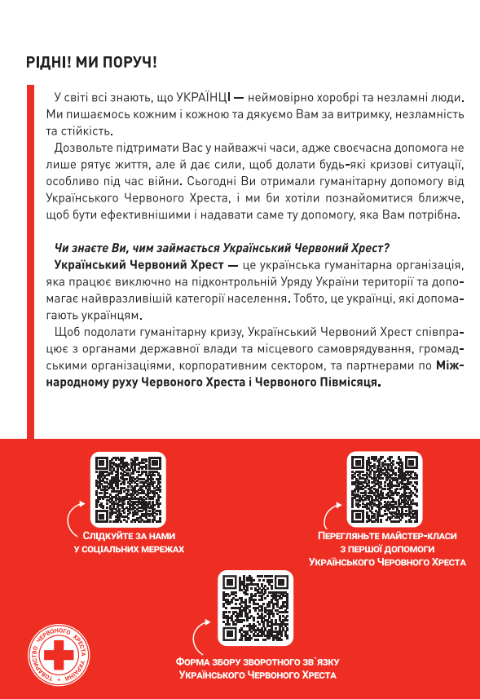
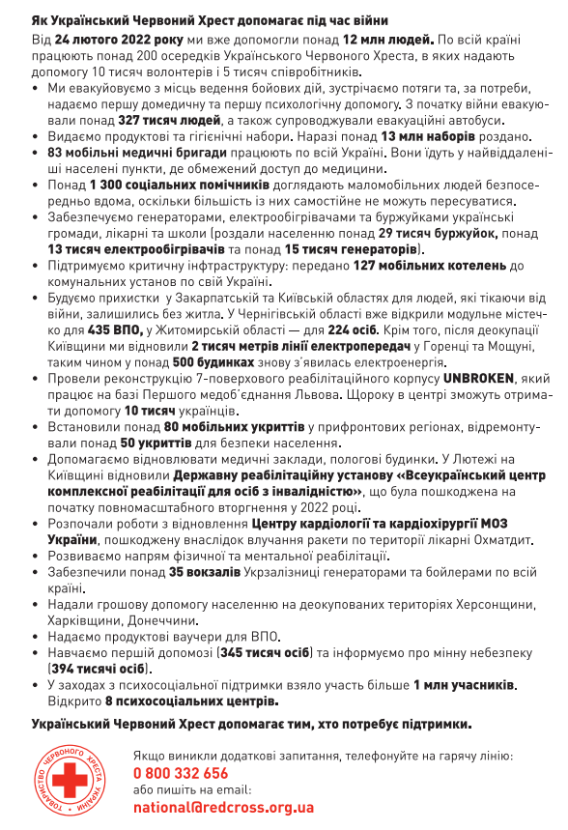

2. Візуалізація листівки-вкладишу / Vizualization of Postcard insert
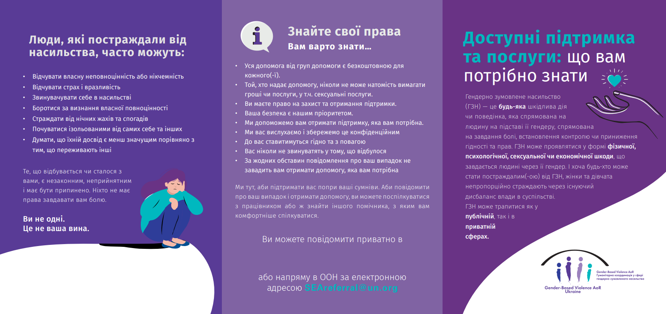

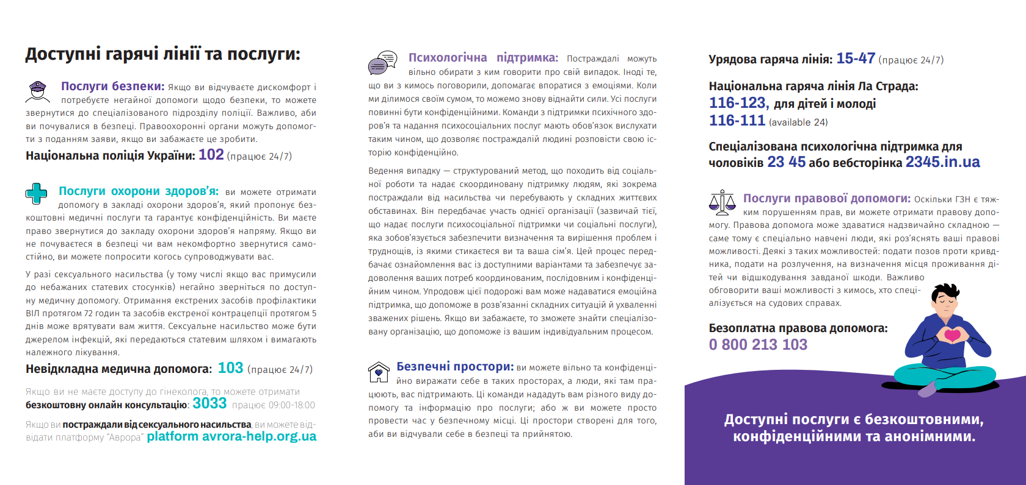

3. Візуалізація рюкзаку / Vizualization of Backpack
